Sheet1
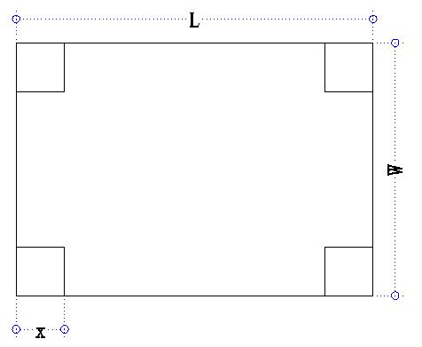
如图所示，一块长L、宽W的铁皮，如何在四角切除一个边长为x的正方形才能做成一个盛水最多的方形容器？
area:w*L |  | length=w-2x | width=L-2x
volume =(w-2x)( L-2x)x

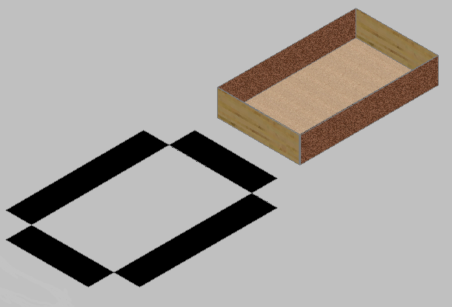
L | W |  |  |  | 有意义的值 | 体积
297 | 210 | 264.45982682 | 128.577 | 40.423 | 40.423362197 | 1128495.1047
420 | 297 | 373.99064159 | 181.832 | 57.168 | 57.168226401 | 3191907.187
1000 | 1000 | 1000 | 500.000 | 166.667 | 166.66666667 | 74074074.074

297 | 210 | 264.45982682 | 128.577 | 40.423 | 40.423362197 | 1128495.105
297 | 210 |  |  |  | 41 | 1128320.000
297 | 210 |  |  |  | 40 | 1128400.000

